Accueil


Outil d'aide pour le calcul de la jauge

Jun-20

L'AMETRA06 a conçu cet outil dans le but de vous aider à calculer la jauge telle que définie dans le protocole national de déconfinement. N'hésitez pas à contacter votre médecin du travail et son équipe pour toute question.

Extraits du protocole
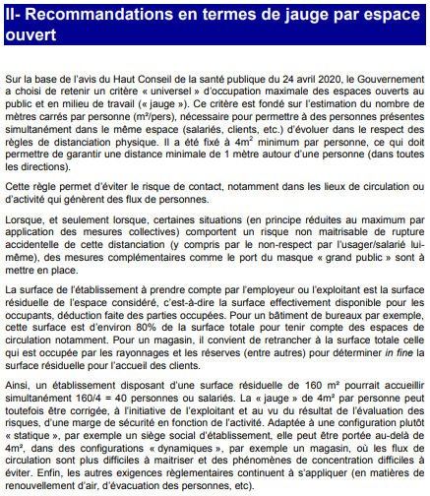
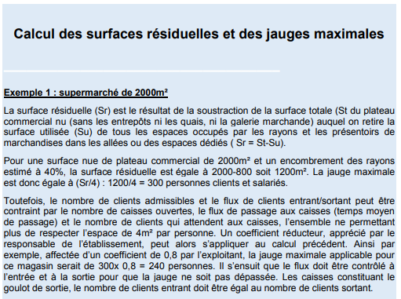

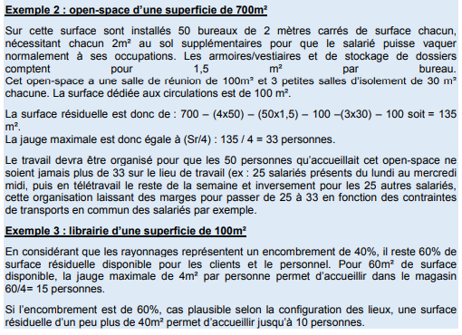

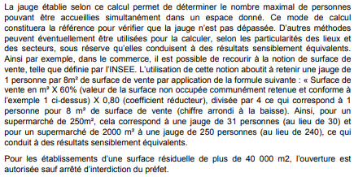

Extrait du protocole national de déconfinement pour les entreprises | Extrait du protocole national de déconfinement pour les entreprises

